Hoja1
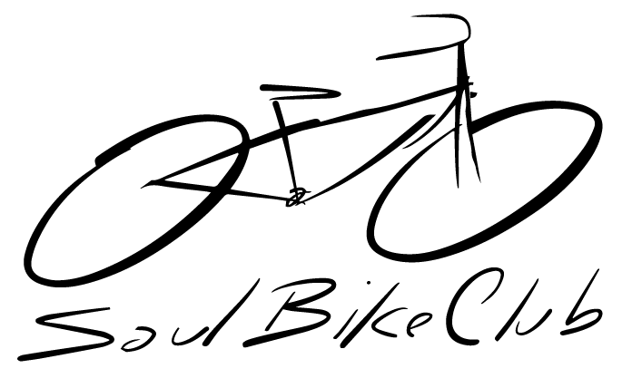
6ta Fecha de Soul Bike Club - 8va del Ranking Nacional
PLANILLA DE INSCRIPCIÓN

FECHA: | 28 de Octubre de 2017
Club:
Delegado:

N° LICENCIA FDPC | APELLIDO | NOMBRE | FECHA NAC. | N° PLACA Fijo | CATEGORIA | Inscripción S/.

 |  |  |  |  | Total S/. | 0.00

